Solicitud gráfica
 | Área: | Ciencias Naturales |  |  | Fecha:
 | Grado: | 10
 | Título del tema: | La materia y la energía |  |  | ¿Cuaderno de estudio o recurso? | Cuaderno de Estudio
 | Editor: | Lyz Marcela Bernal Gómez

 | Código guión o recurso: | CN_10_09_CO | ← Para determinar este código, visite la hoja de Ayuda
 |  |  |  |  | ESPECIFICACIÓN DE ARCHIVOS A ENTREGAR
Núm. | Archivo Shutterstock o ruta en web | Imagen para: | Tipo | Formato | Nombre imagen SMALL | Tamaño imagen SMALL | Nombre imagen ZOOM | Tamaño imagen ZOOM | Descripción | Observaciones
IMG1 | Código Shutterstock 207761548 | Cuaderno de Estudio | Fotografía | Horizontal | CN_10_09_CO_IMG1_small | 526 x 370 px | CN_10_09_CO_IMG1_zoom | 800 x 600 px | 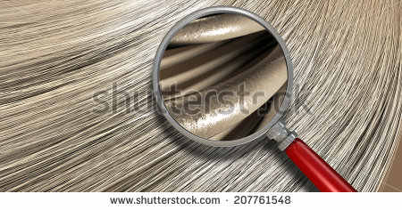
IMG02 | Código Shutterstock 139537097. Ver obsevaciones y descripciones | Cuaderno de Estudio | Ilustración | Horizontal | CN_10_09_CO_IMG02_small | 526 x 370 px | CN_10_09_CO_IMG02_zoom | 800 x 600 px |  | Se solicita por favor cambiar de inglés a español los textos que aparecen en la imagen: -Solid por Sólido -liquid por Líquido - Gas por gaseoso -Deposition por Sublimación -Sublimation por Sublimación regresiva -Freezing por Solidificación -Melting por Fusión _Evaporation por Vaporización -Condensation por Condensación Eliminar lo que se encuentra en el cuadro rojo
IMG03 | Ver descripción y observación | Cuaderno de Estudio | Ilustración | Horizontal | CN_10_09_CO_IMG03_small | 526 x 370 px | CN_10_09_CO_IMG03_zoom | 800 x 600 px |  | Se solicita realizar ilustración de esquema igual a la imagen guía. Los colores se dejan según criterio de la diseñadora de acuerdo a maqueta.
IMG04 | Ver descripción y observación | Cuaderno de Estudio | Ilustración | Horizontal | CN_10_09_CO_IMG04_small | 526 x 370 px | CN_10_09_CO_IMG04_zoom | 800 x 600 px |  | Se solicita realizar ilustración de gráfico igual a la imagen guía. Los colores se dejan según criterio de la diseñadora de acuerdo a maqueta.
IMG05 | 4º ESO/Fisica-quimica/ Las reacciones químicas / ¿Qué es reacción química? | Cuaderno de Estudio | Fotografía | Horizontal | CN_10_09_CO_IMG05_small | 526 x 370 px | CN_10_09_CO_IMG05_zoom | 800 x 600 px | 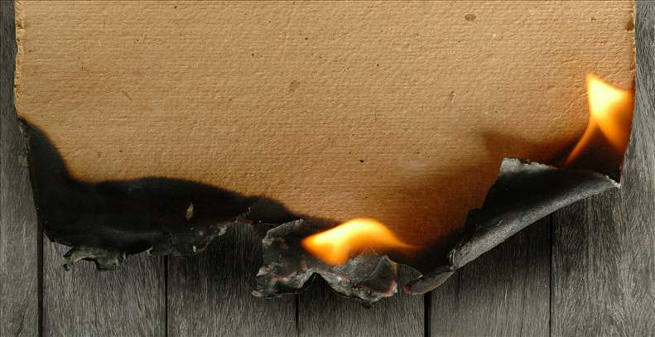
IMG06 | Código Shutterstock 255801601 | Cuaderno de Estudio | Fotografía | Horizontal | CN_10_09_CO_IMG06_small | 526 x 370 px | CN_10_09_CO_IMG06_zoom | 800 x 600 px | 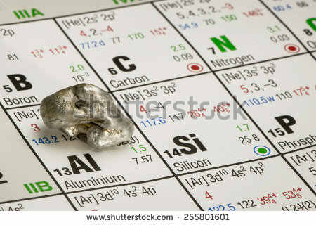
IMG07 | Código Shutterstock 94579318 | Cuaderno de Estudio | Fotografía | Horizontal | CN_10_09_CO_IMG07_small | 526 x 370 px | CN_10_09_CO_IMG07_zoom | 800 x 600 px | 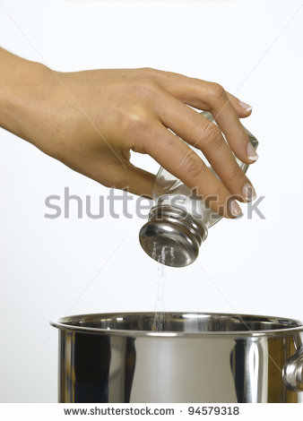
IMG08 | Código Shutterstock 192603359 | Cuaderno de Estudio | Fotografía | Horizontal | CN_10_09_CO_IMG08_small | 526 x 370 px | CN_10_09_CO_IMG08_zoom | 800 x 600 px | 
IMG09 | Ver descripción y observación | Cuaderno de Estudio | Ilustración | Horizontal | CN_10_09_CO_IMG09_small | 526 x 370 px | CN_10_09_CO_IMG09_zoom | 800 x 600 px | 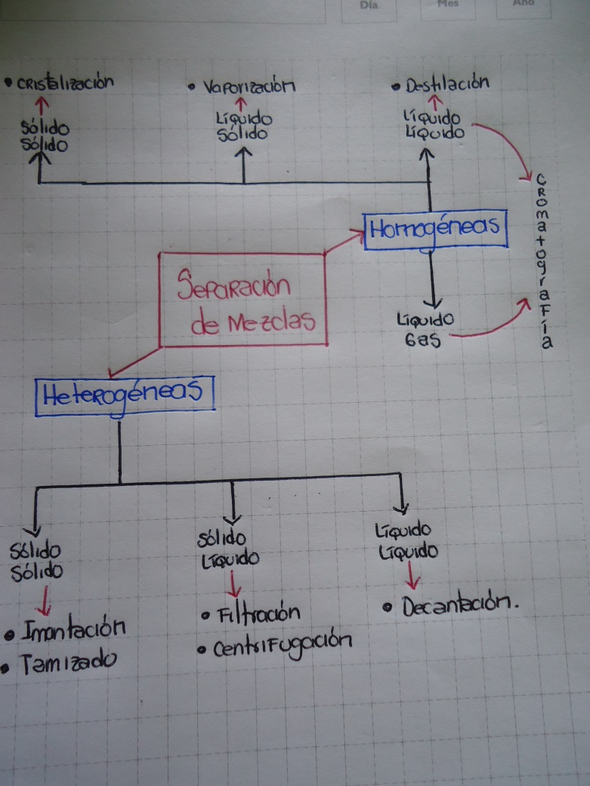 | Se solicita realizar ilustración de esquema igual a la imagen guía. Los colores y formas a utilizar se dejan según criterio de la diseñadora de acuerdo a maqueta.
IMG10 | http://hispanicasaber.planetasaber.com/encyclopedia/default.asp?idpack=11&idpil=001EQH01&ruta=Buscador | Cuaderno de Estudio | Fotografía | Horizontal | CN_10_09_CO_IMG10_small | 526 x 370 px | CN_10_09_CO_IMG10_zoom | 800 x 600 px
IMG11 | Código Shutterstock 131105219 | Cuaderno de Estudio | Fotografía | Horizontal | CN_10_09_CO_IMG11_small | 526 x 370 px | CN_10_09_CO_IMG11_zoom | 800 x 600 px | 
IMG12 | Código Shutterstock 252763060 | Cuaderno de Estudio | Fotografía | Horizontal | CN_10_09_CO_IMG12_small | 526 x 370 px | CN_10_09_CO_IMG12_zoom | 800 x 600 px | 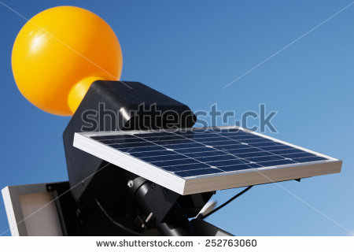
IMG13 | Código Shutterstock 281121041 | Cuaderno de Estudio | Fotografía | Horizontal | CN_10_09_CO_IMG13_small | 526 x 370 px | CN_10_09_CO_IMG13_zoom | 800 x 600 px | 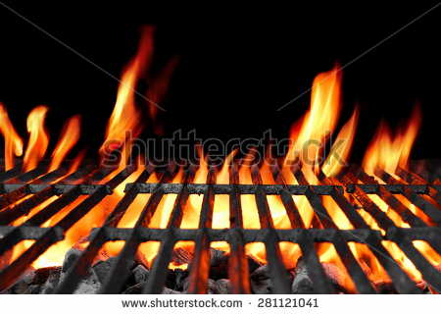
IMG14 | Ver descripción y observación | Cuaderno de Estudio | Ilustración | Horizontal | CN_10_09_CO_IMG14_small | 526 x 370 px | CN_10_09_CO_IMG14_zoom | 800 x 600 px | 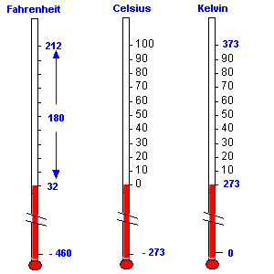 | Se solicita por favor realizar ilustración similar a la imagen guía. Por favor implementar imágenes que correspondan a termómetros reales

